界面&功能
界面相关 |  |  |  |  | 功能规则

1
 | 功能入口
 | 主界面点击功能按钮打开
 | 主界面【当前为示例】
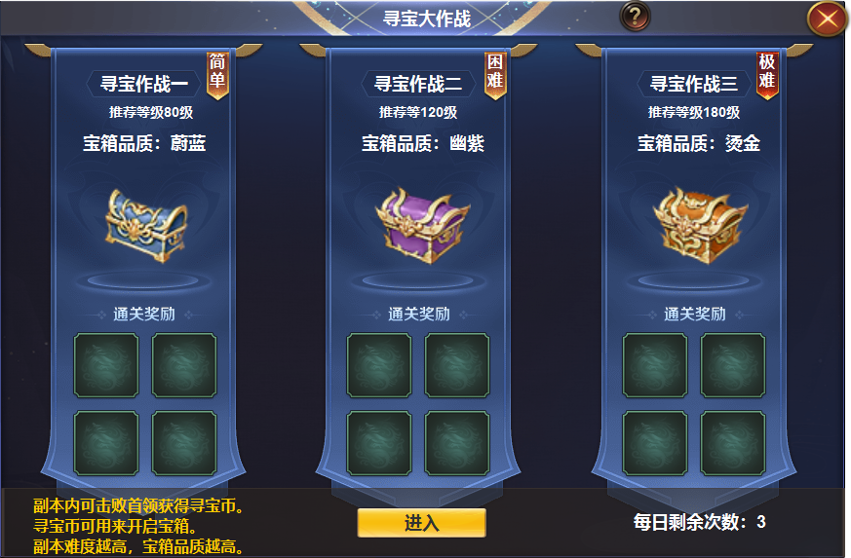
2

 |  | 1 | 一级界面 |  | 1 | 主界面
 |  | 2 | 详情 |  | 2 | 列表详情
 |  |  | ▶ | 三个不同颜色的框体 |  | ▶ | 三个不同难度的副本，推荐等级没有实际控制意义，为程序固定写好文字。
 |  |  | ▶ | 小旗帜标记 |  |  | 意思为里面的怪物等级大致在80级左右，玩家1级也可进入到最高难度副本。
 |  | 3 | 按钮 |  |  | ▶ | 详解副本内设置：副本内设10个boss，20个宝箱，击败或者开启后5分钟后刷新。每次击杀BOSS可获得积
 |  |  |  |  |  |  | 分，消耗积分可用来开启宝箱。宝箱打开即弹出恭喜获得领取物品。积分不足时开启时弹出积分不足。
 |  |  |  |  |  | ▶ | 副本设完成奖励，击败一定数量的首领和开启宝箱，任务完成即可领取通关奖励。任务完不成则领取少量未完成奖励。
 |  |  |  |  |  | ▶ | 副本内宝箱分为不同品质，寻宝作战1内蓝色宝箱占大多数，高品质的占少量。依次递增。
 |  |  |  |  | 3 | 进入按钮
 |  |  |  |  |  | ▶ | 左侧显示文字，类似于系统说明。
 |  |  |  |  |  | ▶ | 副本有每日次数，次数用完时弹出提示，次数不足。

3

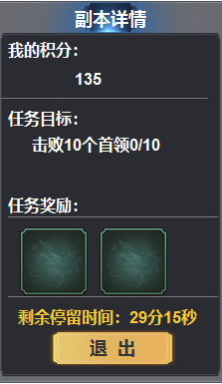
 |  | 1 | 副本内详情框 |  | 1 | 副本内详情框不同于通用详情框
 |  |  |  |  |  | ▶ | 信息显示任务目标，任务奖励，剩余时间，退出按钮。
 |  |  |  |  |  | ▶ | 显示我的积分

